Johdanto
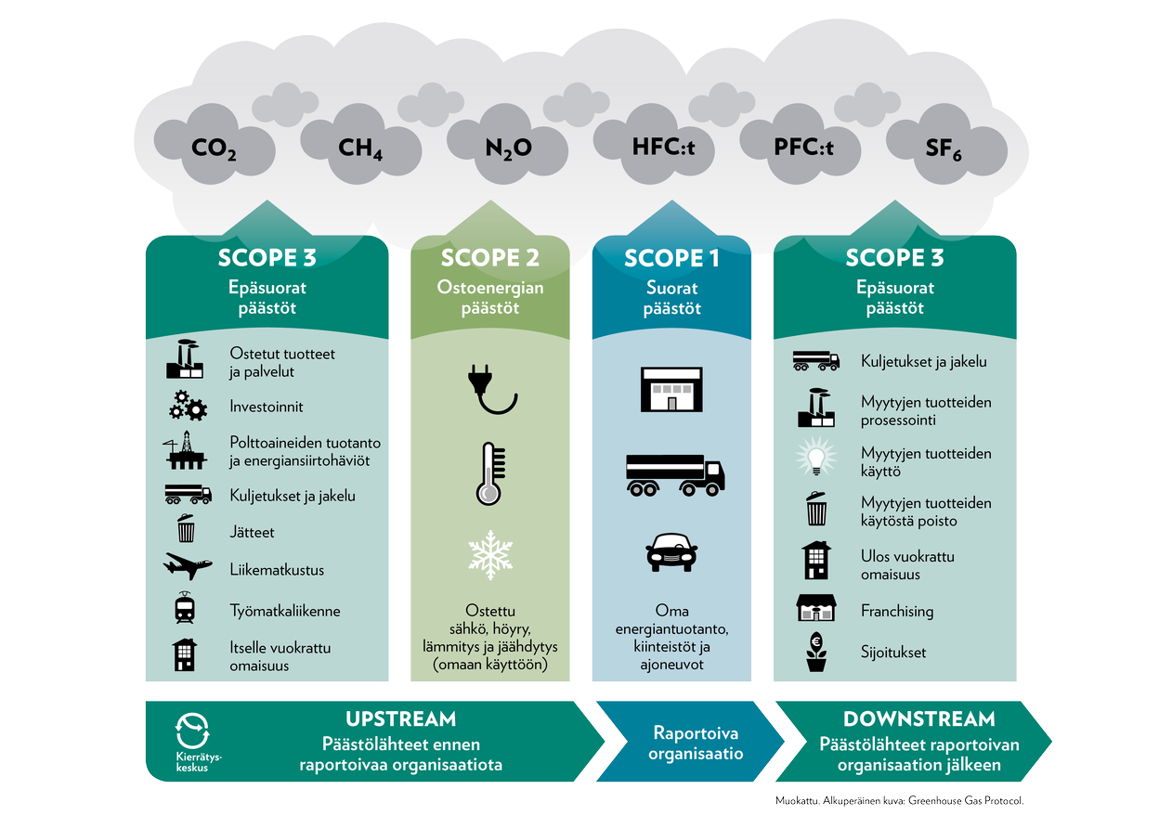
Tervetuloa käyttämään Arenen hiilijalanjälkilaskuria. | Laskurissa täytetään kolme välilehteä
 | * Matkustaminen
- Laskurin perusteena olevat lähteet on mainittu Kertoimet sivulla. | * Kiinteistöt
AMKit voivat käyttää myös omia tarkempia kertoimia eri kategorioissa. | * Hankinnat
Tällöin päästökertoimen lähde tulee ehdottomasti merkitä! | Tulosten tiivistelmä tulee sivulle Yhteenveto

- Laskurin laadinta on tapahtunut Arenen Hiilijalanjäljen laskenta -työryhmässä. | Nimeä excel seuraavasti ja palauta se Arenen sihteerille Nina Ylöselle |  | nina.ylonen@arene.fi
 | Laskennan ohjeellinen palautuskuukausi on kesäkuu 2023.
Päivitykset 2021 -> 2022 | AMK:n lyhenne_laskentavuosi_laskentapäivämäärä_Hiilijalanjälki
Lentojen päästökertoimet vaihdettu VTT Lipaston 2008 luvuista DEFRAn 2022 lukuihin. | esim.: VAMK_2022_08062023_Hiilijalanjälki
Myös autoilun osalta vaihdettu VTT Lipaston 2016 luvut DEFRAn 2022 lukuihin.
Hankinnat-välilehdelle lisätty ohjeistusta ja tarkennettu kategorioita. | Pulmatilanteissa voit ottaa yhteyttä: | asseri.laitinen@vamk.fi
Linja-autot, vuokrabussit ja laivaliikenne muutettu europerustaiseksi laskennaksi. | hankintojen osalta: | hankinnat@oamk.fi
Valtakunnalliset sähkön ja kaukolämmön kertoimet päivitetty vuodella eteenpäin (2020->2021).
 | Versio 20.4.2023 Asseri Laitinen
 | Arenen hiilijalanjälkilaskenta-työryhmän puheenjohtaja

Kiinteistöt
Kiinteistöt | Syötä laskentavuoden energian- ja vedenkulutus sekä rakentamis- ja ylläpitokustannukset vihreisiin soluihin.
[Amkin nimi tähän]

Jokaiselle kiinteistölle oma rivi. Lisää rivejä tarpeen mukaan.
Katso ohjeet kertoimiin rivin 29 tekstilaatikosta.

Kiinteistö |  |  | Lämmitys |  |  |  |  | Sähkönkulutus |  |  |  |  | Jäähdytys |  |  |  |  | Vesi
Nimi | Tunnus | Pinta-ala | Kulutus |  | Päästökerroin | Päästöt | Neliöpäästö | Kulutus |  | Päästökerroin | Päästöt | Neliöpäästö | Kulutus |  | Päästökerroin | Päästöt | Neliöpäästö | Kulutus |  | Päästökerroin | Päästöt | Neliöpäästö
 |  | brm2 (bruttoneliöt) | MWh | Lämmitysmuoto | kgCO2e/MWh (1) | tCO2e | kgCO2e/m2 (2) | MWh | Sähkönkäyttömuoto | kgCO2e/MWh (1) | tCO2e | kgCO2e/m2 (2) | MWh | Jäähdytysmuoto | kgCO2e/MWh (1) | tCO2e | kgCO2e/m2 (2) | m3 |  | kgCO2e/m3 (3) | tCO2e | kgCO2e/m2 (2)
rakennus 1 | 001-100 |  |  | Keskim. suomalainen kaukolämpö | 132 | 0 | #DIV/0! |  | Keskim. suomalainen sähkö | 115 | 0 | #DIV/0! |  | Sähköjäähdytys | 115 | 0 | #DIV/0! |  | Keskim. päästökerroin | 0.69 | 0 | #DIV/0!
rakennus 2 | 002-200 |  |  | Keskim. suomalainen kaukolämpö | 132 | 0 | #DIV/0! |  | Keskim. suomalainen sähkö | 115 | 0 | #DIV/0! |  | Sähköjäähdytys | 115 | 0 | #DIV/0! |  | Keskim. päästökerroin | 0.69 | 0 | #DIV/0!
rakennus 3 | 003-300 |  |  | Keskim. suomalainen kaukolämpö | 132 | 0 | #DIV/0! |  | Keskim. suomalainen sähkö | 115 | 0 | #DIV/0! |  | Sähköjäähdytys | 115 | 0 | #DIV/0! |  | Keskim. päästökerroin | 0.69 | 0 | #DIV/0!
rakennus 4 | 004-400 |  |  | Keskim. suomalainen kaukolämpö | 132 | 0 | #DIV/0! |  | Keskim. suomalainen sähkö | 115 | 0 | #DIV/0! |  | Sähköjäähdytys | 115 | 0 | #DIV/0! |  | Keskim. päästökerroin | 0.69 | 0 | #DIV/0!
rakennus 5 | 005-500 |  |  | Keskim. suomalainen kaukolämpö | 132 | 0 | #DIV/0! |  | Keskim. suomalainen sähkö | 115 | 0 | #DIV/0! |  | Sähköjäähdytys | 115 | 0 | #DIV/0! |  | Keskim. päästökerroin | 0.69 | 0 | #DIV/0!
rakennus 6 | 006-600 |  |  | Keskim. suomalainen kaukolämpö | 132 | 0 | #DIV/0! |  | Keskim. suomalainen sähkö | 115 | 0 | #DIV/0! |  | Sähköjäähdytys | 115 | 0 | #DIV/0! |  | Keskim. päästökerroin | 0.69 | 0 | #DIV/0!
Yhteensä |  | 0 | 0 |  |  | 0 |  | 0 |  |  | 0 |  | 0 |  |  | 0 |  | 0 |  |  | 0

Laskenta vuokrakiinteistöille
Laskenta vuokrakiinteistöille, joista ei löydy kulutustietoja.
Lisää rivejä tarpeen mukaan
Kiinteistö |  |  | Jätehuolto |  |  | Uudisrakentaminen |  |  | Peruskorjaus- ja tilanmuutoshankkeet | rakennus tai rakennuksen tila korjataan yhtä hyväksi kuin se oli uutena |  | Ylläpitokorjaukset | kunnostukset |  | Käyttö ja huolto |  |  | Ulkoalueiden hoito |  |  | Siivous |  |  | Kaikki kiinteistöt
Nimi | Tunnus | Pinta-ala | Kustannukset | Päästöt | Neliöpäästö | Kustannukset | Päästöt | Neliöpäästö | Kustannukset | Päästöt | Neliöpäästö | Kustannukset | Päästöt | Neliöpäästö | Kustannukset | Päästöt | Neliöpäästö | Kustannukset | Päästöt | Neliöpäästö | Kustannukset | Päästöt | Neliöpäästö | Päästöt | Neliöpäästö
 |  | brm2 (bruttoneliöt) | € (4) | tCO2 | kgCO2e/m2 (2) | € | tCO2 | kgCO2e/m2 (2) | € | tCO2 | kgCO2e/m2 (2) | € | tCO2 | kgCO2e/m2 (2) | € | tCO2 | kgCO2e/m2 (2) | € | tCO2 | kgCO2e/m2 (2) | € | tCO2 | kgCO2e/m2 (2) | tCO2 | kgCO2e/brm2 |  |  | Kiinteistö | Kiinteistötunnus | Pinta-ala brm2 | Keskim kgCO2/brm2 (5) | Päästöt tCO2
rakennus 1 | 001-100 | 0 |  | 0 | #DIV/0! |  | 0 | #DIV/0! |  | 0 | #DIV/0! |  | 0 | #DIV/0! |  | 0 | #DIV/0! |  | 0 | #DIV/0! |  | 0 | #DIV/0! | 0 | #DIV/0! |  |  |  |  |  | #DIV/0! | #DIV/0!
rakennus 2 | 002-200 | 0 |  | 0 | #DIV/0! |  | 0 | #DIV/0! |  | 0 | #DIV/0! |  | 0 | #DIV/0! |  | 0 | #DIV/0! |  | 0 | #DIV/0! |  | 0 | #DIV/0! | 0 | #DIV/0! |  |  |  |  |  | #DIV/0! | #DIV/0!
rakennus 3 | 003-300 | 0 |  | 0 | #DIV/0! |  | 0 | #DIV/0! |  | 0 | #DIV/0! |  | 0 | #DIV/0! |  | 0 | #DIV/0! |  | 0 | #DIV/0! |  | 0 | #DIV/0! | 0 | #DIV/0! |  |  |  |  |  | #DIV/0! | #DIV/0!
rakennus 4 | 004-400 | 0 |  | 0 | #DIV/0! |  | 0 | #DIV/0! |  | 0 | #DIV/0! |  | 0 | #DIV/0! |  | 0 | #DIV/0! |  | 0 | #DIV/0! |  | 0 | #DIV/0! | 0 | #DIV/0! |  |  |  |  |  | #DIV/0! | #DIV/0!
rakennus 5 | 005-500 | 0 |  | 0 | #DIV/0! |  | 0 | #DIV/0! |  | 0 | #DIV/0! |  | 0 | #DIV/0! |  | 0 | #DIV/0! |  | 0 | #DIV/0! |  | 0 | #DIV/0! | 0 | #DIV/0! |  |  |  |  |  | #DIV/0! | #DIV/0!
rakennus 6 | 006-600 | 0 |  | 0 | #DIV/0! |  | 0 | #DIV/0! |  | 0 | #DIV/0! |  | 0 | #DIV/0! |  | 0 | #DIV/0! |  | 0 | #DIV/0! |  | 0 | #DIV/0! | 0 | #DIV/0! |  |  |  |  |  | Yhteensä | #DIV/0!
 |  | 0 | 0 | 0 |  | 0 | 0 |  | 0 | 0 |  | 0 | 0 |  | 0 | 0 |  | 0 | 0 |  | 0 | 0 |  | 0 | #DIV/0! | Neliöpäästöjen keskiarvo kgCO2e/brm2 | Tässä luvussa korostuvat päästöintensiiviset rakennukset, kuten laboratoriot.
1) Etsi kullekin kiinteistölle energiayhtiön päästökerroin. Lisää arvot Kertoimet-välilehdelle. Mikäli ei tiedossa, käytä Kertoimet-välilehden keskimääräisiä suomalaisia sähkön ja kaukolämmön päästökertoimien arvoja.
2) kgCO₂e/m² -saraketta voit käyttää tulosten tarkistukseen / kiinteistöjen vertailuun
3) paikalliselta vesilaitokselta. Jos et saa tietoa, käytä 0,69 kgCO₂e (Tampereen Vesi)
4) jätteiden osalta käytetään palveluiden päästökerrointa 0,2 kgCO₂e/€
5) Käytä ruudun Z28 tai Z29 arvoa, mikäli olet laskenut päästöt suurimmalle osalle AMK:nne kiinteistöistä. Muussa tapauksessa käytä Suomen yliopistokiinteistöjen määrittämää keskimääräistä arvoa 44 kgCO₂/brm².
 |  |  |  |  |  |  |  |  |  |  |  |  |  |  |  |  |  |  |  |  |  |  |  |  | #DIV/0! | Kaikki päästöt/koko pinta-ala kgCO2e/brm2 | Voit tarvittaessa käyttää tätä alempaa lukemaa, jossa kaikki kiinteistöpäästöt on jaettu kaikkien rakennusten yhteispinta-alalla.

Yhteenveto
Ammatikorkeakoulun hiilijalanjälki

Päästöjakauma
Matkustamisen päästöt | 0.0
Kiinteistöjen päästöt | 0.0
Hankintojen päästöt | 0.0
Päästöjakauma
[Amkin nimi tähän] |  | AMK:n yhteyshenkilö: | Nimi
 |  |  | Sähköposti
 |  |  | Päivämäärä |  |  | tonnia CO2 | %
 |  |  |  |  | Sähkö | 0.0 | #DIV/0!
 | Matkustamisen päästöt |  | 0.0 |  | Lämmitys | 0.0 | #DIV/0!
 | Kiinteistöt - kulutukseen perustuvat päästöt |  | 0.0 |  | Lennot | 0.0 | #DIV/0!
 | Kiinteistöt - neliöpäästöllä lasketut |  | #DIV/0! |  | Hankinnat | 0.0 | #DIV/0!
 | Kiinteistöjen päästöt |  | #DIV/0! |  | Hotelliyöpymiset | 0.0 | #DIV/0!
 | Hankintojen päästöt |  | 0.0 |  | Vuokrakiinteistöt | #DIV/0! | #DIV/0!
 | AMK:n PÄÄSTÖT YHTEENSÄ |  | #DIV/0! | tCO2 | Rakentaminen ja muu kiinteistöhuolto | 0.0 | #DIV/0!
 |  |  |  |  | Omat autot | 0.0 | #DIV/0!
 |  |  |  |  | Jätehuolto | 0.0 | #DIV/0!
Tämä tekstilaatikko on muistiinpanoja ja huomioita varten
-
-
-
-
-
-
 |  |  |  |  | Vedenkulutus | 0.0 | #DIV/0!
 |  |  |  |  | Henkilöautot (kilometrikorvatut liikematkat) | 0.0 | #DIV/0!
 |  |  |  |  | Joukkoliikenne | 0 | #DIV/0!
 |  |  |  |  | Muut hankinnat | 0.0 | #DIV/0!
 |  |  |  |  | Laivamatkat | 0.0 | #DIV/0!
 |  |  |  |  |  | #DIV/0!

